DATA
Data z Veřejné databáze ČSU

 | Porovnání cen vybraných zemědělských a průmyslových výrobků a spotřebitelských cen potravinářského zboží [1]
 | Měřicí jednotka: Kč |  |  |  |  |  |  |  |  |  |  |  | Území: | Česká republika
 |  |  |  |  |  |  |  |  |  |  |  |  | Období: | 2021

 | Název | Typ ceny [2] | Měsíc
 |  |  | 1 | 2 | 3 | 4 | 5 | 6 | 7 | 8 | 9 | 10 | 11 | 12
 | Býci jateční v živém [kg] | Z | 45.54 | 45.62 | 45.90 | 46.22 | 46.22 | 46.14 | 46.70 | 46.83 | 47.25 | 47.57 | 48.45 | 49.63
 | Mladý býk tř.j. SEU v JUT [kg] | Z | 84.89 | 85.25 | 84.79 | 85.86 | 86.08 | 87.01 | 86.19 | 87.49 | 87.72 | 88.70 | 90.13 | 92.43
 | Hovězí maso zadní bez kosti [kg] | P | 152.18 | 155.03 | 153.17 | 151.92 | 152.15 | 153.78 | 154.47 | 152.99 | 156.92 | 161.58 | 170.58 | 171.83
 | Hovězí maso zadní bez kosti [kg] | S | 228.75 | 217.20 | 224.62 | 222.88 | 213.19 | 205.46 | 213.24 | 227.78 | 217.40 | 223.43 | 220.21 | 221.40
 | Prasata jatečná v živém [kg] | Z | 25.43 | 24.63 | 25.83 | 27.09 | 27.75 | 28.82 | 28.80 | 27.80 | 25.99 | 25.25 | 24.95 | 25.25
 | Prasata jatečná tř.j. SEU v JUT [kg] | Z | 32.02 | 31.03 | 31.57 | 34.85 | 34.77 | 36.37 | 36.62 | 35.23 | 32.90 | 32.27 | 31.84 | 32.27
 | Vepřová kýta bez kosti [kg] | P | 73.67 | 72.82 | 76.25 | 79.23 | 78.77 | 79.42 | 76.85 | 74.64 | 73.44 | 73.55 | 73.64 | 73.93
 | Vepřová kýta bez kosti [kg] | S | 127.08 | 120.62 | 133.28 | 139.78 | 130.46 | 128.90 | 139.06 | 138.37 | 131.45 | 129.34 | 127.85 | 126.83
 | Kuřata jatečná I.tř.j. [kg] | Z | 24.46 | 21.30 | 24.03 | 22.42 | 23.48 | 23.14 | 22.44 | 23.50 | 22.71 | 23.69 | 22.73 | 23.43 |  |  |  | Year of 2019
 | Kuře kuchané I.tř. [kg] | P | 39.43 | 40.40 | 39.85 | 41.25 | 40.44 | 41.08 | 40.25 | 40.03 | 39.91 | 41.09 | 40.86 | 40.17
 | Kuřata kuchaná celá [kg] | S | 57.53 | 52.48 | 57.15 | 56.76 | 55.47 | 59.90 | 60.48 | 63.85 | 58.82 | 59.82 | 60.78 | 58.44 |  |  |  | Industrial prices | 12.18 | 11.98 | 12.06 | 12.01 | 12.02 | 11.98 | 11.96 | 11.96 | 11.98 | 11.99 | 11.96 | 11.89
 | Agricultural prices |  | 8.79 | 8.76 | 8.79 | 8.82 | 8.84 | 8.86 | 8.88 | 8.86 | 8.92 | 9.04 | 9.31 | 9.62 |  |  |  | Consumer prices | 19.39 | 19.69 | 20.07 | 19.90 | 20.03 | 19.32 | 19.26 | 19.41 | 18.22 | 18.28 | 18.36 | 17.86
 | Industrial prices |  | 12.04 | 12.06 | 12.01 | 12.01 | 11.99 | 12.05 | 11.86 | 12.07 | 12.23 | 12.29 | 12.26 | 12.46 |  |  |  | Agricultural prices | 8.95 | 8.90 | 8.83 | 8.77 | 8.64 | 8.33 | 8.27 | 8.23 | 8.21 | 8.31 | 8.52 | 8.72
 | Consumer prices |  | 17.91 | 17.26 | 17.69 | 17.18 | 17.21 | 17.70 | 17.58 | 18.73 | 18.49 | 18.63 | 18.92 | 18.84
 | Máslo [kg] | P | 125.00 | 122.50 | 122.21 | 122.71 | 124.97 | 124.88 | 125.90 | 127.44 | 131.03 | 136.88 | 149.28 | 154.40
 | Máslo [kg] | S | 130.76 | 128.50 | 131.17 | 129.82 | 126.30 | 127.45 | 129.45 | 139.69 | 142.27 | 150.21 | 169.23 | 168.87
 | Eidamská cihla [kg] | P | 79.75 | 80.10 | 79.07 | 79.49 | 81.47 | 81.90 | 83.47 | 83.68 | 84.13 | 85.65 | 90.25 | 95.67
 | Eidamská cihla [kg] | S | 147.93 | 153.80 | 151.59 | 142.48 | 147.80 | 154.46 | 152.54 | 148.21 | 151.48 | 154.28 | 149.44 | 163.15
 | Vejce slepičí konzumní tříděná [ks] | Z | 1.91 | 1.89 | 1.91 | 1.91 | 1.91 | 1.85 | 1.72 | 1.69 | 1.73 | 1.84 | 1.90 | 1.90
 | Vejce slepičí čerstvá [ks] | S | 2.72 | 2.44 | 2.56 | 2.44 | 2.37 | 2.70 | 2.52 | 2.69 | 2.48 | 2.64 | 2.60 | 2.53
 | Pšenice potravinářská [kg] | Z | 4.49 | 4.62 | 4.81 | 4.92 | 4.96 | 4.95 | 5.00 | 4.82 | 4.98 | 5.25 | 5.61 | 5.88
 | Pšeničná mouka hladká 00 extra [kg] | P | 7.51 | 7.47 | 7.46 | 7.55 | 7.64 | 7.66 | 7.69 | 7.68 | 7.56 | 7.70 | 8.03 | 8.28
 | Pšeničná mouka chlebová [kg] | P | 5.82 | 5.89 | 6.23 | 6.35 | 6.40 | 6.62 | 6.65 | 6.68 | 6.65 | 6.91 | 7.12 | 7.32
 | Pšeničná mouka hladká [kg] | S | 12.11 | 12.02 | 11.96 | 12.62 | 12.51 | 12.69 | 12.70 | 12.62 | 12.09 | 12.41 | 12.95 | 14.41
 | Brambory pozdní konzumní (bez sadby) [kg] | Z | 3.85 | 4.13 | 4.08 | 3.34 | 3.25 | 3.03 | . | 3.67 | 4.67 | 4.17 | 4.29 | 4.03
 | Brambory rané (bez sadby) [kg] | Z | . | . | . | . | . | 9.89 | 6.77 | 6.19 | . | . | . | .
 | Konzumní brambory [kg] | S | 12.65 | 13.72 | 12.31 | 13.03 | 13.89 | 15.35 | 15.02 | 14.15 | 12.12 | 10.61 | 11.46 | 13.67
 | Jablka konzumní [kg] | Z | 15.06 | 14.55 | 14.66 | 13.75 | 13.66 | 14.54 | 15.90 | 14.17 | 14.71 | 14.86 | 15.02 | 14.93
 | Jablka konzumní [kg] | S | 31.77 | 32.36 | 32.45 | 31.56 | 33.68 | 34.23 | 36.17 | 34.78 | 35.33 | 28.27 | 28.34 | 29.26
 | Kód: CEN02A2/19
 | [1] Cenový index spočtený jako podíl z průměrných cen uvedených v této tabulce nemusí odpovídat oficiálně publikovaným indexům (viz <a href="https://www.czso.cz/documents/10180/26822363/manual_isc_2021.docx/be898c67-4fe6-491f-acb6-db6e04f1d811?version=1.6" target="nove_okno">metodická příručka indexu spotřebitelských cen</a>).
 | [2] Z = ceny zemědělských výrobců, P = ceny průmyslových výrobců, S = spotřebitelské ceny včetně DPH (zahrnuty tuzemské i dovozové ceny)

Zdroj: | Český statistický úřad, Veřejná databáze |  |  |  |  | Podmínky užívání dat ČSÚ |  |  |  |  |  |  | vygenerováno 11.02.2022 23:12
Year 2021

 |  |  |  |  |  | Year | 2016 | 2017 | 2018 | 2019 | 2020 |  |  | Year | 2016 | 2017 | 2018 | 2019 | 2020 | 2021 | 2022/1Q
 |  |  |  |  |  | Kunin Youghurt (450 grm) | 38.6 | 38.9 | 39.6 | 41.2 | 42.9 |  |  | Madeta South Bohemian butter | 38 | 39.5 | 38.9 | 41.5 | 40.8 | 42.5 | 47.5
 |  |  |  |  |  | Kunin Youghurt (150 grm) | 11.6 | 11.8 | 12.9 | 13.7 | 14.1 |  |  | Durable South Bohemian Madeta milk - 1.5% | 17.5 | 19.5 | 20.5 | 24.5 | 25 | 26.1 | 0
 |  |  |  |  |  | Soure Cream (12 %) (125GR) | 17.5 | 17.9 | 18.4 | 18.7 | 19.5 |  |  | South Bohemian semi-skimmed milk | 25.5 | 27.3 | 28 | 28.5 | 24.5 | 23.9 | 25.38
 |  |  |  |  |  | Soure Cream (15 %) (125GR) | 18.9 | 19.5 | 21.5 | 21.5 | 22.9 |  |  | Madeta South Bohemian delicious full-fat milk 3.5% | 21.5 | 22.7 | 22.5 | 23.5 | 22.5 | 23.9 | 24.76
 |  |  |  |  |  | Soure Cream (20 %) (125GR) | 23.5 | 26.5 | 26.9 | 28.5 | 29.5 |  |  | South Bohemian sour cream 18% 180 g | 16.8 | 16.8 | 18 | 18.5 | 17.9 | 18 | 19.2
 |  |  |  |  |  | Kunín Milk 0,5 % | 18.5 | 19.5 | 19.5 | 21 | 21.5 |  |  | South Bohemian sour cream min. 15% 180 g | 15.5 | 15.8 | 16.02 | 16.5 | 16.9 | 17.5 | 18.6
 |  |  |  |  |  | Kunín Milk 1,5 % | 23.5 | 24.5 | 24.5 | 25 | 25.6 |  |  | Jihočeský Nature white yogurt 3.1% 380 g | 19.5 | 21.9 | 21 | 22.9 | 23.4 | 23.8 | 25.5
 |  |  |  |  |  | Kunín farmer's milk | 33.5 | 35 | 35.5 | 36 | 37 |  |  | South Bohemian durable full-fat milk 3.5% 1 l | 26.9 | 26.7 | 26.3 | 27.5 | 26.7 | 27.3 | 27.5

 |  |  |  |  |  | Data gathered with the google and official website, https://www.mlekarna-kunin.cz/.

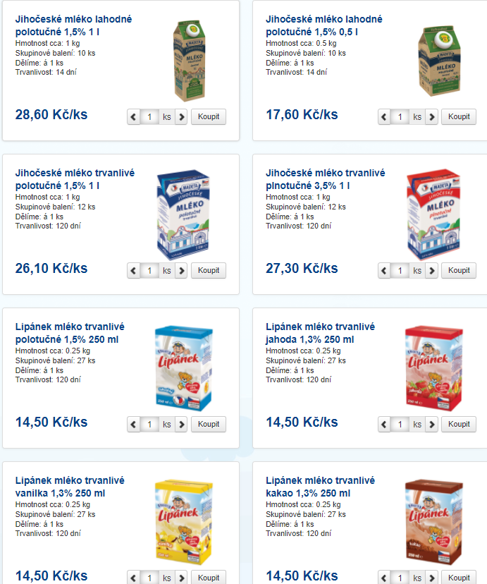

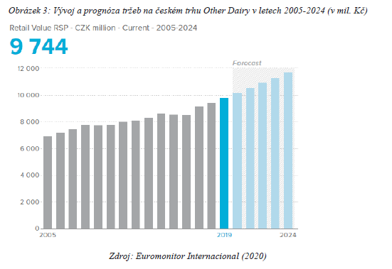

 |  |  |  |  |  |  |  | Year | CZK Million
 |  |  |  |  |  |  |  | 2005 | 6995
 |  |  |  |  |  |  |  | 2006 | 7516
 |  |  |  |  |  |  |  | 2007 | 7701
 |  |  |  |  |  |  |  | 2008 | 7812.5
 |  |  |  |  |  |  |  | 2009 | 7810.3
 |  |  |  |  |  |  |  | 2010 | 7809.9
 |  |  |  |  |  |  |  | 2011 | 8005.5
 |  |  |  |  |  |  |  | 2012 | 8069.6
 |  |  |  |  |  |  |  | 2013 | 8250.6
 |  |  |  |  |  |  |  | 2014 | 8205.6
 |  |  |  |  |  |  |  | 2015 | 8199.5
 |  |  |  |  |  |  |  | 2016 | 8479.5
 |  |  |  |  |  |  |  | 2017 | 9004.5
 |  |  |  |  |  |  |  | 2018 | 9391.81
 |  |  |  |  |  |  |  | 2019 | 9742.5
 |  |  |  |  |  |  |  | 2020 | 10141.5
 |  |  |  |  |  |  |  | 2021(f) | 10413
 |  |  |  |  |  |  |  | 2022(f) | 10742
 |  |  |  |  |  |  |  | 2023(f) | 10961.5
 |  |  |  |  |  |  |  | 2024(f) | 11450

Intenacional data 2020
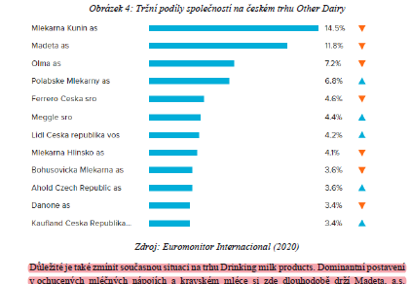
Mlekarna Kunin | 20.5
Madeta a.s. | 14.7
Olma a.s. | 9.7
Polabske Mlekarny a.s. | 8
Ferrero Ceska s.r.o | 7.8
Meggle s.r.o. | 6.6
Lidl Ceska Republika ovs | 6.4
Mlekarna Hlinsko a.s. | 6.3
Bohusovicka Mlekarna a.s. | 6.2
Ahold Czech Republic | 4.8
Danone a.s. | 4.6
Kaufland Ceska Republika | 4.4

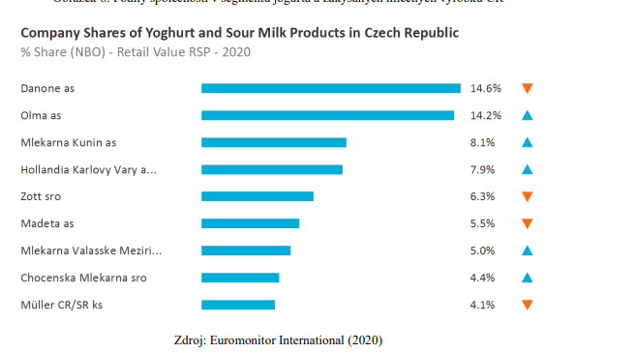
Danone a.s. | 14.6
Olma a.s | 14.2
Mlekarna kunin a.s. | 8.1
Hollandia Karlovy Vary | 7.9
Zott s.r.o | 6.3
Madeta a.s. | 5.5
Mlekarna Valasske Mezirin s.r.o | 5
Chocenska Mlekarna s.r.o | 4.4
Muller CR/SR ks | 4.1

